상품제안서
심플라이프 믹스매치 목걸이 카드지갑(슬림) | 상품코드: S29440

 |  |  |  |  |  |  | 02-713-8555 | www.synergygift.co.kr
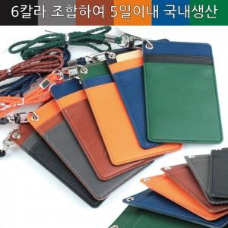

【상세/제작정보】 | <p>*주문 제작되는 상품으로 상단, 중단, 하단의 컬러를 알려주시기 바랍니다. (총6컬러로 216가지 조합이 가능합니다.)</p>

【인쇄/포장옵션】 | 불박 / 포장지포장

【공급단가】 | 수량 | 50~ | 100~ | 500~ | 1,000~ | 3,000~
*VAT별도 | 단가 | 7,020원 | 6,640원 | 6,310원 | 6,150원 | 6,040원

【상품 URL】 | https://www.synergygift.co.kr:443/src/goods_detail.php?gdno=29440

